Parallel_185859
Parameters:

B | 0.00129 | Sightline | Chi-Square | Plot
delta_B | 0.594 | HD24398 | 12.463539104 | 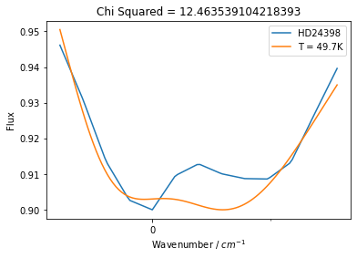
zeta | -0.969 | HD144470 | 8.9321945776 | 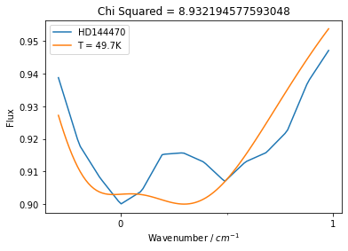
T | 49.7 | HD147165 | 8.0604766982 | 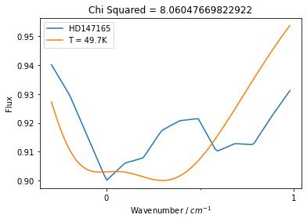
sigma | 0.198 | HD147683 | 6.030724172 | 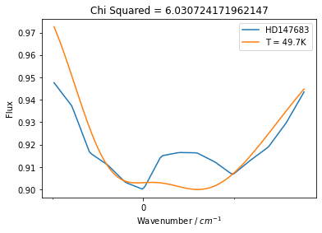
origin | -0.0793 | HD149757 | 13.140052282 | 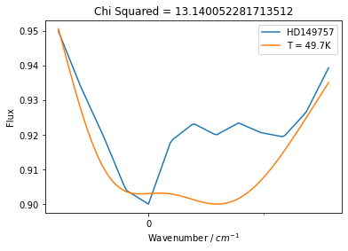
 |  | HD166937 | 60.039101151 | 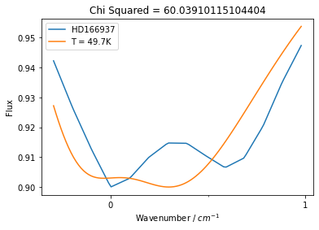
 |  | HD170740 | 69.056660892 | 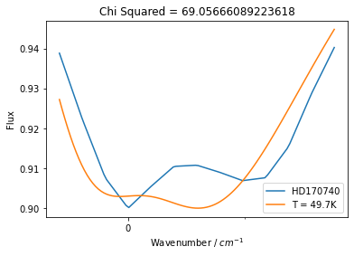
 |  | HD184915 | 12.291001359 | 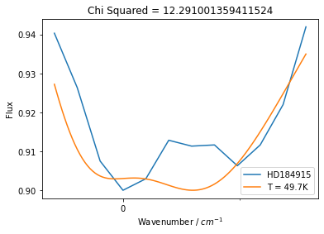
 |  | HD185418 | 2.7420201812 | 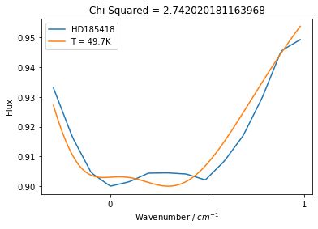
 |  | HD203532 | 9.3409946945 | 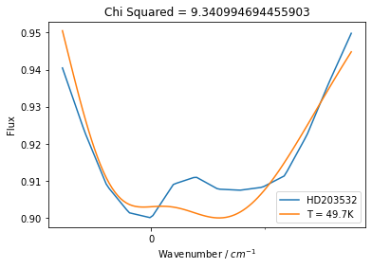
 |  | HD185859 | 7.8396796044 | 